Лист1
 |  | Опросный лист для заказа КТП в металлической оболочке

1 | Тип КТП |  | Однотрансформаторная |  |  |  |  |  |  | Двухтрансформаторная
 |  |  | Тупиковая |  |  |  |  |  |  | Проходная
2 | Номинальное напряжение на строне ВН, кВ |  | 6 |  |  |  | 10 |  |  |  |  | Другое:_______________
3 | Тип силового трансформатора |  | ТМ |  |  |  | ТМГ |  |  |  | ТСЛ |  |  | Другой:______
4 | Мощность силового трансформатора, кВА |  | 16 |  | 25 |  | 40 |  | 63 |  | 100 |  | 160 |  | 250
5 |  |  | 400 |  | 630 |  | 1000 |  | Другой:_____________________
6 | Соединение обмоток трансформатора |  | Д/У |  |  |  | У/У |  |  |  | У/Z |  |  | Другое:______
7 | Площадки обслуживания |  | Да |  |  |  |  |  |  | Нет
8 | Поставка маслоприемника |  | Да |  |  |  |  |  |  | Нет
9 | Безопасность доступа в трансформаторный отсек |  | Барьер"Брус"(станд. исполнение) |  |  |  |  |  |  | Сетчатое ограждение
РУВН в составе КСО-366(в случае установки иного оборудования заполняется отдельный опросный лист РУВН)
10 | Ввод на стороне ВН |  | Воздушный |  |  |  |  |  |  | Кабельный
11 | Поворотная рама портала воздушного ввода |  | Да |  |  |  |  |  |  | Нет(Стандартное исполнение)
12 | Поставка разъединителя |  | РЛНД |  |  |  |  | РЛК |  |  |  | Другое:_______________
13 | Наличие ОПН (для КТП с воздушнымм вводом обязательно) |  | Да |  |  |  |  |  |  | Нет
14 | Назначение камер |  | Ввод |  |  |  |  |  |  | Кол-во:____________
 |  |  | Отходящая линия |  |  |  |  |  |  | Кол-во:____________
 |  |  | Секционный выключатель |  |  |  |  |  |  | Кол-во:____________
 |  |  | Секционный разъединитель |  |  |  |  |  |  | Кол-во:____________
 |  |  | Трансформатор напряжения |  |  |  |  |  |  | Кол-во:____________
15 | Учет на стороне ВН |  | Да |  |  |  | Тип счетчика:_____________ |  |  |  |  | Нет
16 | Секционирование на стороне ВН |  | Да |  |  |  |  |  |  | Нет
17 | Наличие коридора обслуживания |  | Да |  |  |  |  |  |  | Нет
РУНН
18 | Ввод на стороне НН |  | Воздушный |  |  |  |  |  |  | Кабельный
19 | Материал сборных шин |  | Алюминий |  |  |  |  |  |  | Медь
20 | Наличие ОПН (для КТП с воздушнымм выводом обязательно) |  | Да |  |  |  |  |  |  | Нет
21 | Предпочтительная марка коммутационной аппаратуры |  | Schneider Electric |  |  | ABB |  |  | Legrand |  |  | DEKraft |  |  | Другой: ___________
 |  |  | Hyundai |  |  | LSIS |  |  | Контактор |  |  | КЭАЗ
22 | Вводный аппарат |  | Разъединитель |  |  |  |  |  |  | Автоматический выключатель
23 | Номинальный ток вводного аппарата |  | 250 |  | 400 |  | 630 |  | 1000 |  | 1600 |  | Др.:__________
24 | Учет на вводе РУНН |  | Да |  |  |  | Тип счетчика:_______________ |  |  |  |  | Нет
25 | Приборы контроля на вводе (3 амперметра + 1 вольтметр) |  | Да (аналоговые) |  |  |  | Да (цифровые) |  |  |  |  | Нет
26 | Номинальный ток трансформаторов тока |  | 250/5 |  | 400/5 |  | 600/5 |  | 1000/5 |  | 1500/5 |  | Др.:__________
27 | Секционирование на стороне НН |  | Да |  |  |  |  |  |  | Нет
28 | Наличие АВР на стороне НН |  | Да |  |  |  |  |  |  | Нет
29 | Секционный аппарат |  | Разъединитель |  |  |  | Автоматический выключатель
30 | Номинальный ток секционного аппарата |  | 250 |  | 400 |  | 630 |  | 1000 |  | 1600 |  | Др.:__________
31 | Тип отходящих линий РУНН |  | Рубильник с предохрателями |  |  |  |  |  |  | Автоматический выключатели
 |  |  | ZLBM(ABB) |  | ARS(Apator) |  | SL(Jean Muller) |  |  | согласно п.21
 |  |  | РПС |  | Другой:_____________________
32 |  |  | 1 | 2 | 3 | 4 | 5 | 6 | 7 | 8 | 9 | 10 | 11 | 12 | 13 | 14
 | 1-ая секция: номинальный ток аппарата
 | 1-ая секция: номинальный ток расцепителя
 |  |  | 1 | 2 | 3 | 4 | 5 | 6 | 7 | 8 | 9 | 10 | 11 | 12 | 13 | 14
 | 2-ая секция: номинальный ток аппарата
 | 2-ая секция: номинальный ток расцепителя
33 | Учет на отходящих линиях РУНН |  | Да |  |  |  | Тип счетчика:_______________ |  |  |  |  | Нет
34 |  |  | 1 | 2 | 3 | 4 | 5 | 6 | 7 | 8 | 9 | 10 | 11 | 12 | 13 | 14
 | 1-ая секция: номинальный ток трансф. тока
 | 2-ая секция: номинальный ток трансф. тока
35 | Ампреметры на отходящих линиях |  | Да (аналоговые) |  |  |  | Да (цифровые) |  |  |  |  | Нет
36 | Уличное освещение, А |  | 16 |  |  |  | 25 |  |  |  | 40 |  |  | Другое:______
37 | Учет на уличное освещение |  | Да |  |  |  | Тип счетчика:_______________ |  |  |  |  | Нет
38 | Наличие коридора обслуживания |  | Да |  |  |  |  |  |  | Нет
39 | Дополнительные требования
Схема окраски КТП
1 | Порталы воздушного ввода/вывода |  | серый RAL7035 (стандартное решение) |  |  |  |  |  |  |  |  | RAL_______
2 | Каркас, крыша, основание |  | серый RAL7035 (стандартное решение) |  |  |  |  |  |  |  |  | RAL_______
3 | Двери отсеков |  | серый RAL7035 (стандартное решение) |  |  |  |  |  |  |  |  | RAL_______
4 | Стены КТП |  | серый RAL7035 (стандартное решение) |  |  |  |  |  |  |  |  | RAL_______
5 | Прочая палитра RAL |  | темно-серый RAL7004, синий RAL5005, зеленый RAL6021, белый RAL9003

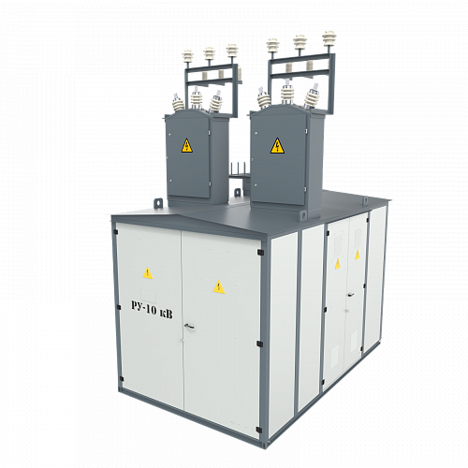

 |  |  | 1

 |  |  |  |  |  |  |  |  |  |  |  | 2

 |  | 4

 |  |  |  |  |  |  |  |  |  |  |  | 3

